Sheet1
定制治疗柜清单表
序号 | 产品名称 | 图片 | 规格 （mm) | 材质说明 | 数量 （m） | 最高限价 （元/m） | 报价 （元/m） | 报价合价 （元）
1 | 地柜 （一般/无菌治疗室） | 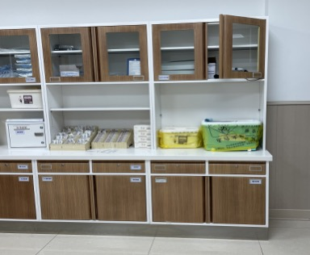 | W6300*D600*H850 | 1、柜体：采用上海“宝钢”SECC电解钢板，钢板厚度≥1.0mm护士站钢结构采用3.0mm电解钢板。电解钢板是一种优质的金属材料，表面光滑、平整，不易损伤，电解钢板是在冷轧钢板基础上深加工电解上一层锌，相比冷轧钢板电解钢板具有防锈的功能，暴露在空气中和遇水都不会生锈，避免了冷轧板料因表面喷涂层损坏生锈腐烂的情况，相比冷轧钢板电解板不需要酸洗磷化环保。2、台面：采用医务专用人造大理石制作（人造大理石主要材质是复合亚克力树脂≥28%+铝粉）；其材料厚度≥1.2cm；材料性能：易清洁、抗污垢、耐冲击、耐高温、以及具有阻燃性、无毒等技术特点；符合医院等高标准的环境卫生要求。3、导轨：采用专业级医用导轨，具有顺畅，静音，防倾覆功能。4、锁具：优质侧面锁，互开率≤1.379%，使用寿命不少于20000次。5、生产工艺：表面采用静电环氧树脂粉末喷涂，颜色可根据院方要求，该设计具有外观新颖、简洁，符合现代医务潮流。柜门与抽屉采用隐藏式拉手，折弯一体成型。6、地脚：采用316#不锈钢盖橡胶地脚，可调节高度30-50MM。7、 具体款式及细节的要求，以我院门诊大楼现有治疗柜款式为准。 | 1.75+1.95+2.6=6.3 | 2000
2 | 中柜 （一般/无菌治疗室） |  | W6300*D400*H650 |  |  | 900
3 | 吊柜 （一般/无菌治疗室） |  | W6300*D400*H600 |  |  | 1300
备注：具有独立法人资格的办公家具生产或销售企业；下单后30天内到货安装完成。

